Sheet1
AI记录
你好，我需要编写一个cursor的插件，插件名字叫SkillsBank，就在这个空文件夹下创建，然后编写第一步功能：运行后点击打开可以在侧边栏显示选项列表，列表通过一个json文件进行配置，伪结构类似如下：config={“代码review”={"type"="skill",“click”="xxx"},"活动开发"={"type"="menu","list"={{“代码review”={"type"="skill",“click”="xxx"},{“代码review”={"type"="skill",“click”="xxx"}}}}.....也就是说有菜单选项，点击后展开内部的选项，有执行选项，点击后展示不要做任何处理 | 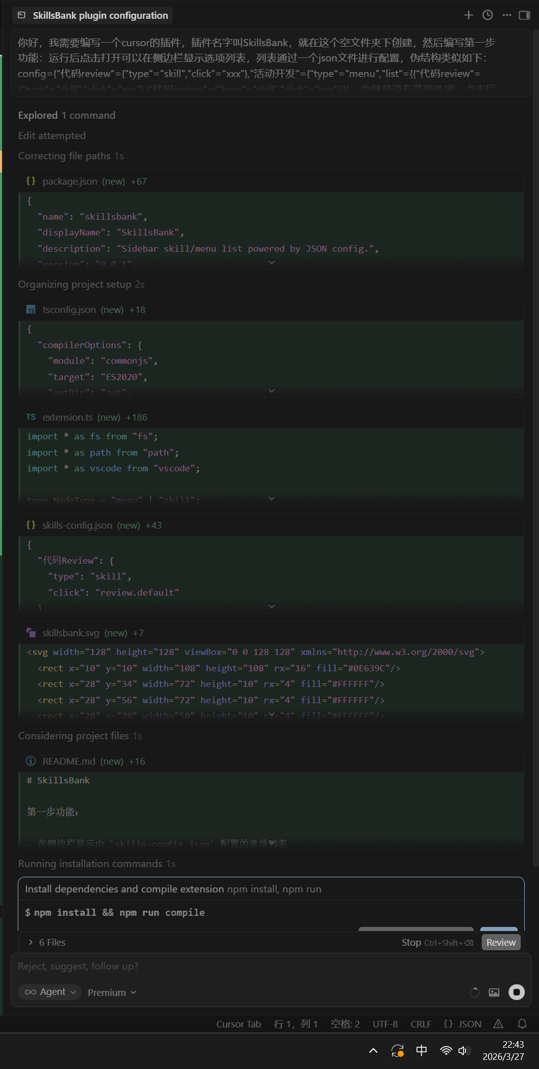 | 已完成内容 创建了可运行的 Cursor/VS Code 扩展项目：SkillsBank 在活动栏新增 SkillsBank 图标，点击后打开侧边栏列表 侧边栏使用树结构展示配置项，支持： menu：可展开子项 skill：可点击 点击 skill 仅弹出提示消息（不执行真实逻辑） 列表数据由 skills-config.json 驱动（已提供示例） 已完成依赖安装和编译验证（通过） 关键文件 package.json：扩展清单（视图、命令、侧边栏容器） src/extension.ts：树数据解析 + 侧边栏渲染 + 点击行为 skills-config.json：你的技能菜单配置文件 resources/skillsbank.svg：活动栏图标 tsconfig.json、README.md 运行方式 在 E:/GitHubProject/SkillsBank 下执行： npm install npm run compile 在 Cursor/VS Code 里按 F5 启动扩展调试 点击左侧活动栏 SkillsBank 图标查看配置列表 你要的配置结构支持情况 当前实现兼容你给的伪结构思想： 顶层可定义多个项 每项 type 为 menu 或 skill menu 下通过 list 继续嵌套 skill 下可有 click 字段（目前仅用于展示，不执行） 如果你下一步要做“点击 skill 后真正执行某个命令/脚本”，我可以基于现在这套结构直接接第二步。
很好，第二步，我需要在侧边栏底部加一个修改配置按钮，点击后用户可以打开skills-config.json进行修改 | 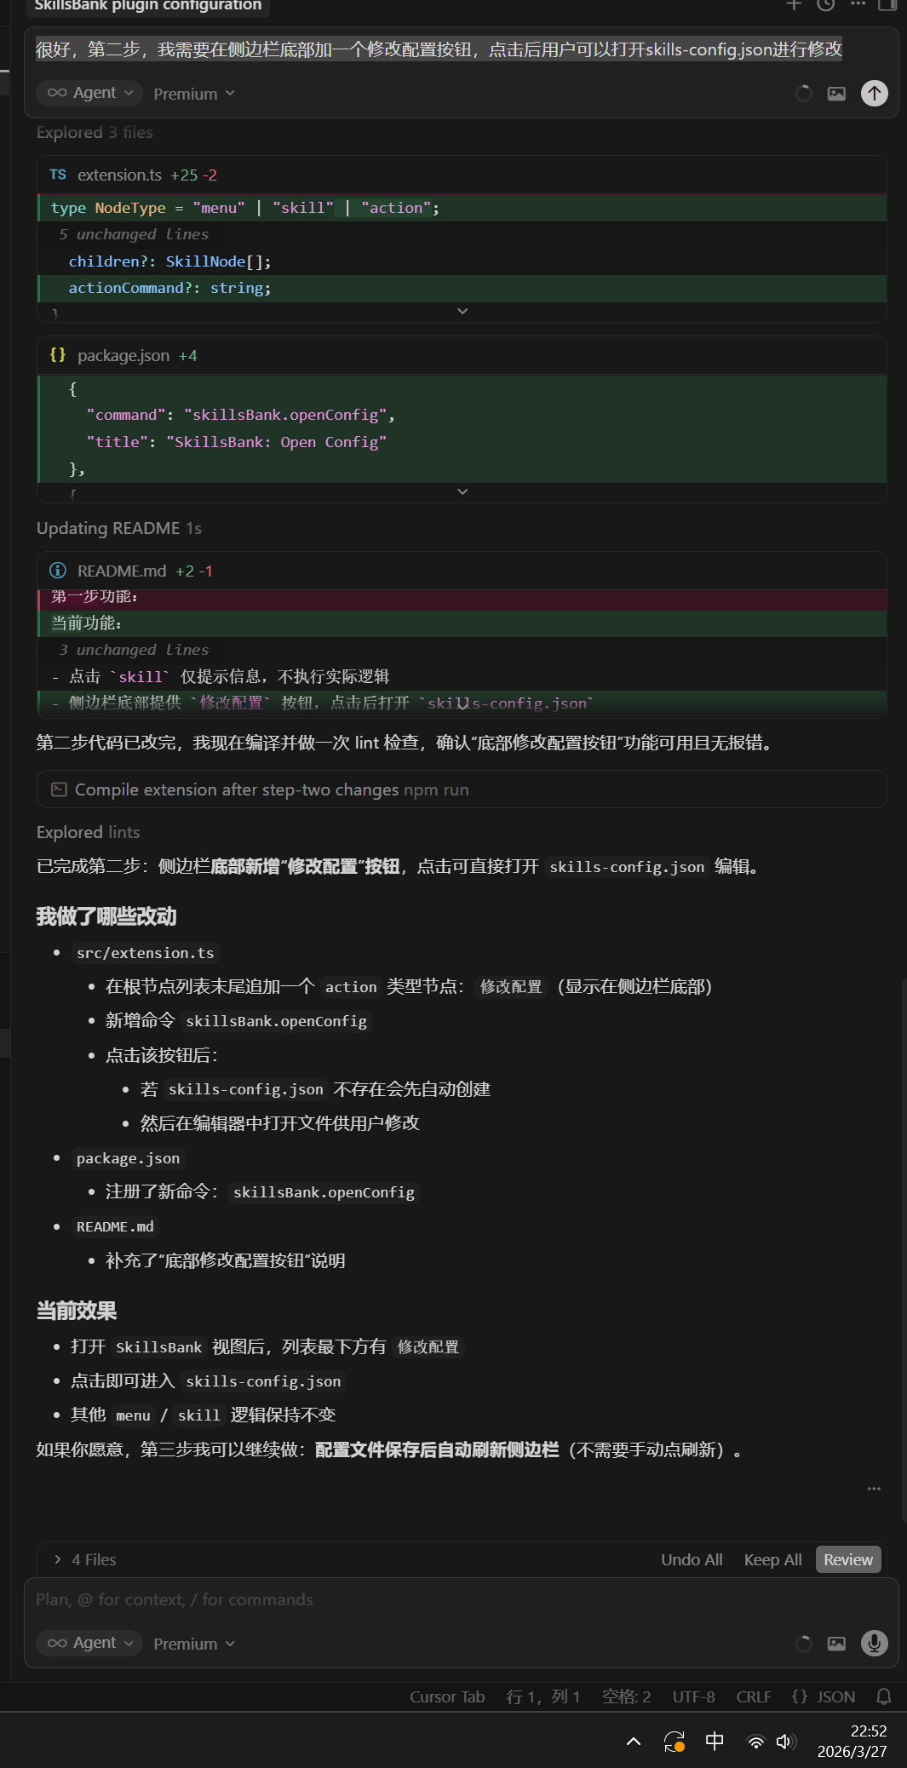 | 已完成第二步：侧边栏底部新增“修改配置”按钮，点击可直接打开 skills-config.json 编辑。 我做了哪些改动 src/extension.ts 在根节点列表末尾追加一个 action 类型节点：修改配置（显示在侧边栏底部） 新增命令 skillsBank.openConfig 点击该按钮后： 若 skills-config.json 不存在会先自动创建 然后在编辑器中打开文件供用户修改 package.json 注册了新命令：skillsBank.openConfig README.md 补充了“底部修改配置按钮”说明 当前效果 打开 SkillsBank 视图后，列表最下方有 修改配置 点击即可进入 skills-config.json 其他 menu / skill 逻辑保持不变 如果你愿意，第三步我可以继续做：配置文件保存后自动刷新侧边栏（不需要手动点刷新）。
现在开始制作click事件，不同的click事件将执行不同的方法，现在制作第一个click方法，点击后在编辑器打开某个html界面，这个界面将读取skill_file里面的文本并显示出来，对应config配置如下：@skills-config.json (2-6) | 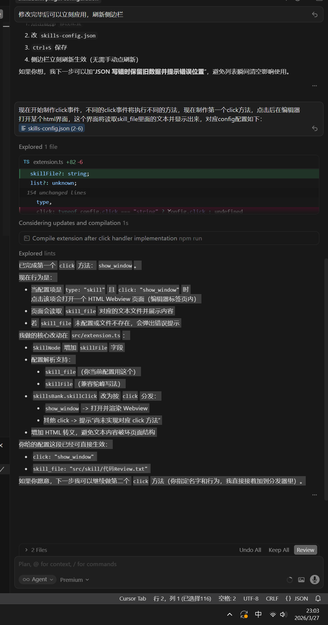 | 已完成第一个 click 方法：show_window。 现在行为是： 当配置项是 type: "skill" 且 click: "show_window" 时 点击该项会打开一个 HTML Webview 页面（编辑器标签页内） 页面会读取 skill_file 对应的文本文件并展示内容 若 skill_file 未配置或文件不存在，会弹出错误提示 我做的核心改动在 src/extension.ts： SkillNode 增加 skillFile 字段 配置解析支持： skill_file（你当前配置用这个） skillFile（兼容驼峰写法） skillsBank.skillClick 改为按 click 分发： show_window -> 打开并渲染 Webview 其他 click -> 提示“尚未实现对应 click 方法” 增加 HTML 转义，避免文本内容破坏页面结构 你给的配置这段已经可直接生效： click: "show_window" skill_file: "src/skill/代码Review.txt" 如果你愿意，下一步我可以继续做第二个 click 方法（你指定名字和行为，我直接接着加到分发器里）。

